상품제안서
[일반형 캘린더] 특별한 힐링 2024 | 상품코드: F20502

 |  |  |  |  |  |  | 02-412-0044 | www.easy1.co.kr
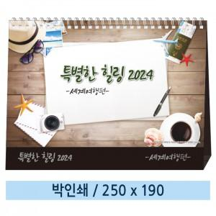

【상세/제작정보】

【인쇄/포장옵션】 | 금박, 은박 / 종이봉투(동봉)

【공급단가】 | 수량 | 300~ | 500~ | 1,000~ | 3,000~ | 5,000~
*VAT별도 | 단가 | 1,400원 | 1,350원 | 1,300원 | 1,250원 | 1,200원

【상품 URL】 | https://dev.easy1.co.kr:443/src/goods_detail.php?gdno=20502

